Hoja1
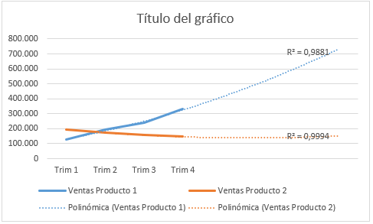
Módulo de Excel Intermedio - Profundización.
Gráficas para la proyección de pronósticos a partir de datos históricos.
Actividad
1- Basado en la explicación del video, construya la gráfica de proyección de ventas para las dos series de valores, correspondientes a los Producto 1 y Producto 2 como se visualiza en la imagen, de tal manera que pueda pronosticar las ventas de los siguientes 4 trimestres. Tenga en cuenta que que la configuración de las dos líneas de tendencia se deben hacer de manera individual para cada serie de valores, ajustándo cada una a la opción que se acerque más al valor de uno (1) para la variable R2.

Trimestre | Ventas Producto 1 | Ventas Producto 2 | Imagen Gráfica de Proyección de ventas - Productos 1 y 2:
Trim 1 | 127,000 | 195,000
Trim 2 | 196,350 | 173,000
Trim 3 | 240,095 | 158,000
Trim 4 | 330,053 | 146,000

